PASAPORTE
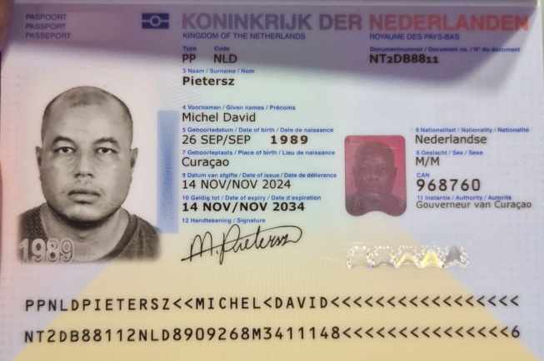

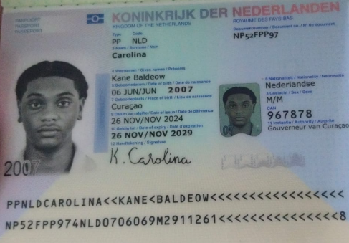
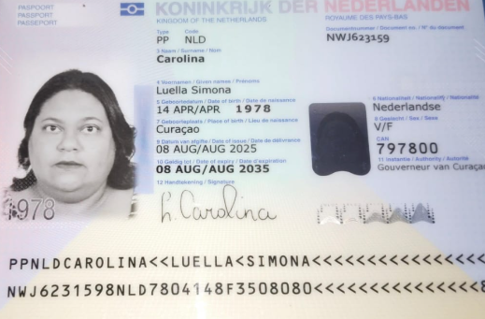

Nombre | Luella | Nombre | Kane | Nombre | Michel
Nombre | Simona | Apellido | Carolina | Nombre
Apellido | Carolina |  |  | Apellido | Pietersz
Pasaporte | NWJ623159 | Pasaporte | NP52FPP97 | Pasaporte | NT2DB8811
Fecha de nacimiento | 1978-04-14 | Fecha de nacimiento | 06/06/2007 | Fecha de nacimiento | 1989-09-26
Edad | 48 | Edad | 19 | Edad | 37
Estado civil | Solter | Estado civil | Soltero | Estado civil | Soltero
Dirección |  | Dirección |  | Dirección
País | Curacao | País | Curacao | País | Curacao
Email: | Luti_tutti@hotmail.com | Email: | Luti_tutti@hotmail.com | Email: | Luti_tutti@hotmail.com
Teléfono | 95626303 | Teléfono |  | Teléfono
Profesión |  | Profesión |  | Profesión
RH |  | RH |  | RH
Seguro | SVB Segunda Clase | Seguro | SVB Segunda Clase | Seguro
Peso | 103kg | Peso | 92kg | Peso | 96kg
Altura | 1.67 cm | Altura | 1.67 cm | Altura | 1.75cm
Idioma | Papiamento, holandes, Español i Ingles | Idioma | Papiamento, holandes, Español i Ingles | Idioma | Papiamento, holandes, Español i Ingles
Estadia
Salud |  | Salud
 |  | Estadia

ORDENES MEDICAS PROXIMO VIAJE
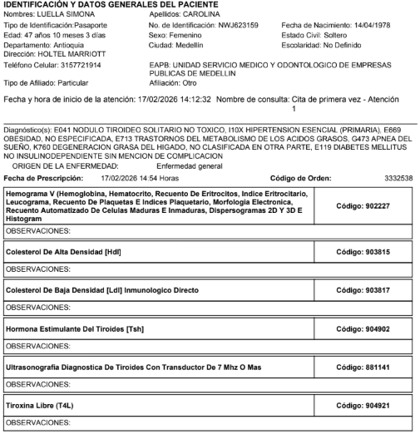
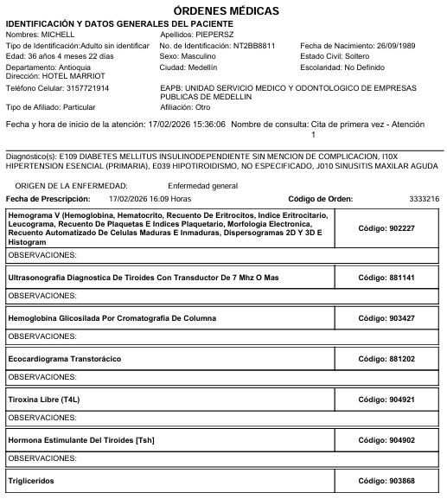
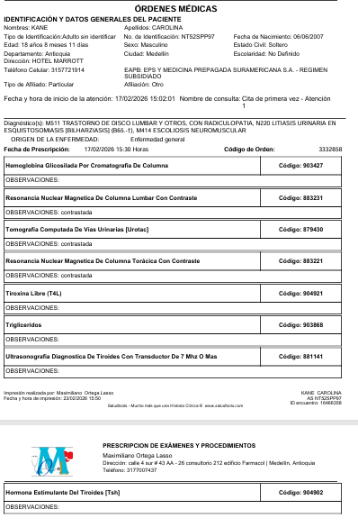
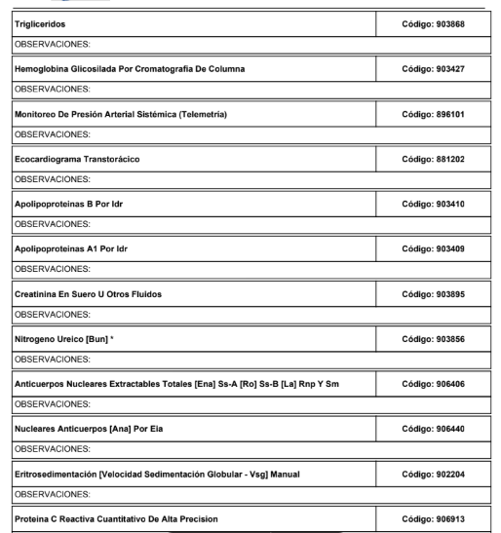
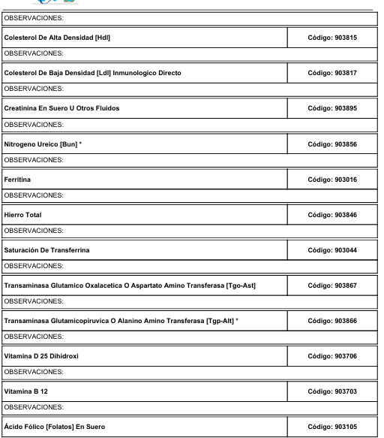
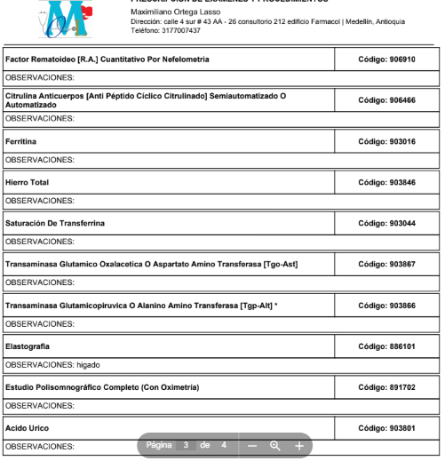
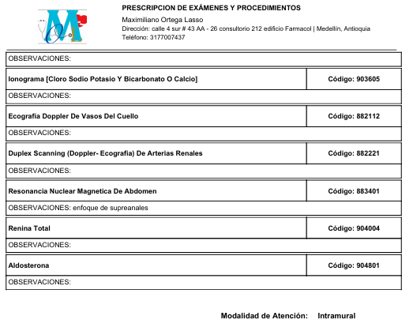
ORDENES MEDICAS LUELLA | ORDENES MEDICAS KANE | ORDENES MEDICAS MICHEL

